ControldeErrores
Control de Errores
Número Caso | Ubicación | Titulo | Descripción | Evidencia
CE001 | StartSharp/Chat | Chat sin funcionalidad | No permite el envio de mensajes ni la búsqueda de perfiles | 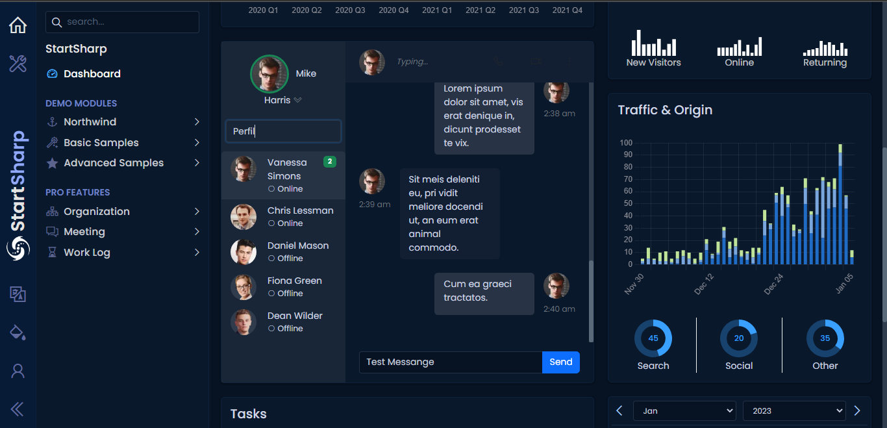

CE002 | StartShap/Task | Fecha de creación de tarea incorrecta | 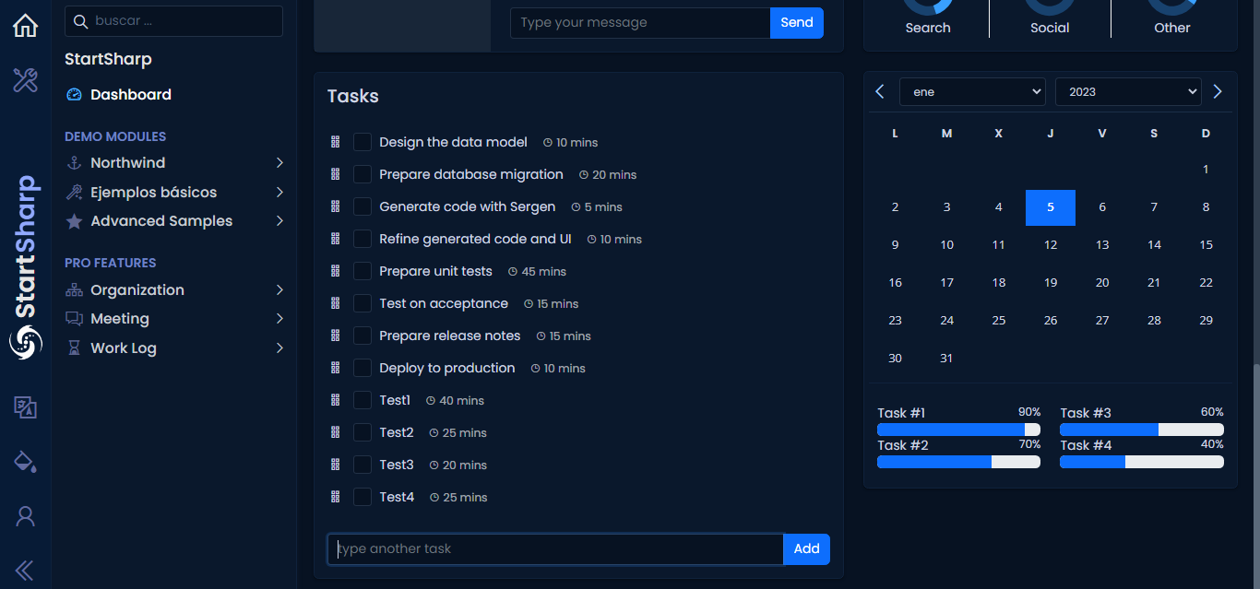 Cuando se registra una tarea pone horas de envio incorrectas

CE003 | Switch Language | Fallas en el cambio de idioma | 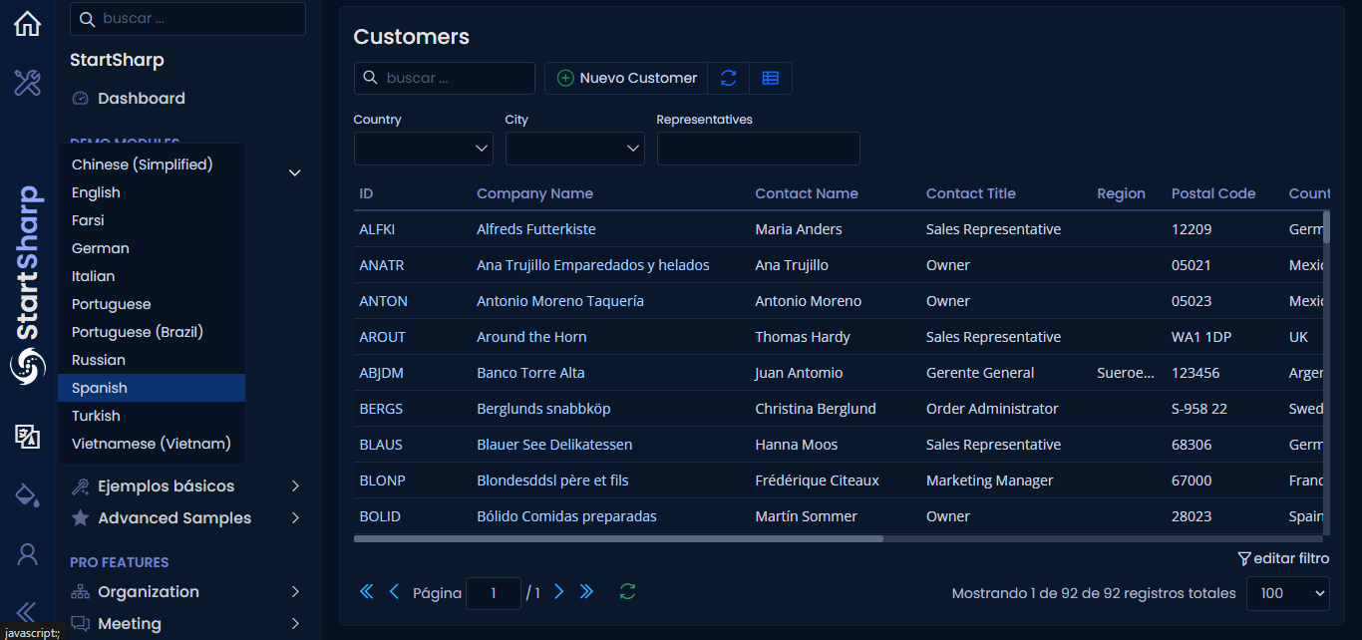 En el apartado del idioma la opción Español no cumple satisfactoriamente su función

C004 | Demo Modules/Advanced samples/Editors with inline actions | imposibilidad de agregar datos en el campo "Externally Created Button" | No se puede ingresar ningún dato en el campo "Externally Created Button" | 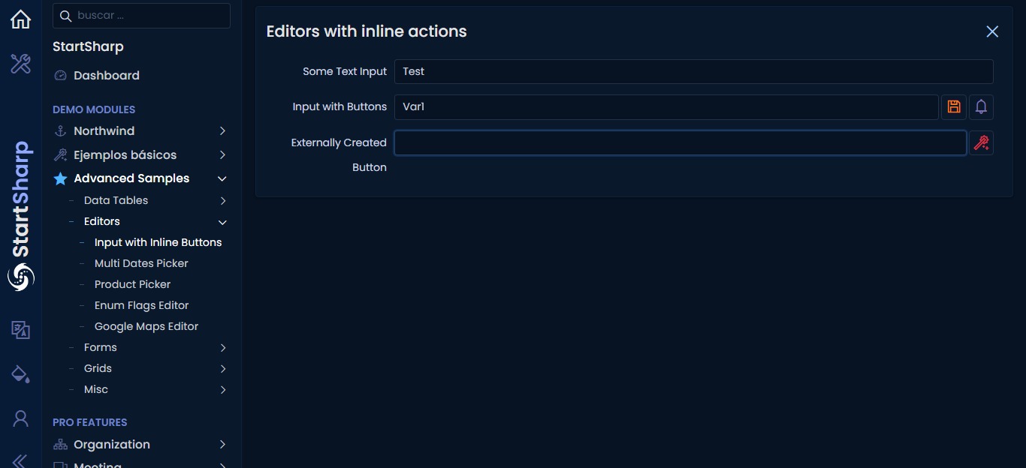

CE005 | Demo Modules/Advanced samples/Grids/Card View | Distorsión de fechas en diferentes modulos | Cuando se agrega una nota a un cliente en el apartado de" Demo Modules/Advanced samples/Grids/Card View", para luego dirigirnos a la opción de "Demo Modules /Northwind/Customer" y buscamos la nota creada, esta se observa con una hora diferente a la designada en el Card View | 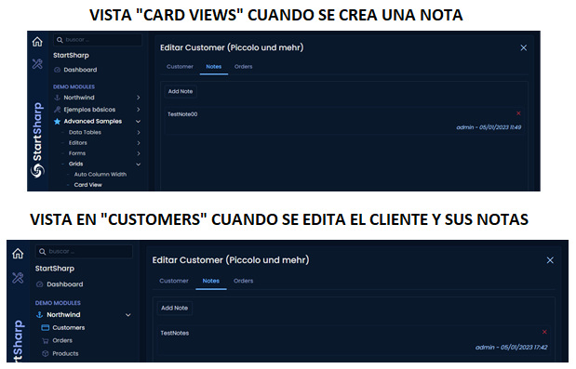

CE006 | Pro Feactures / Work Log / Setup /Pricing | Error al realizar búsquedad | Surge un error a la hora de realizar una búsquedad | 